Sheet1
 | FAW-TETB
Auftragstitel/任务标题：
Messpunkte Biegung Hinterquerträger
 | MP11
Auftragsnummer/任务编号：
Versuchsteil/试验件： |  |  | Frontklappe
Teilnummer/零件号:
Kraftangriffspunkt/施力点： |  |  | MP14
Versuchsart/任务名称： |  |  | Biegung Hinterquertraeger
Konzemmorm/标准： |  |  | EP 81601.12
Fahrzeuprojekt/车型代码：
Fzg.Hersteller |  |  | FAW-VW

Sachbearbeiter/委托人：
Pruefer/执行人：

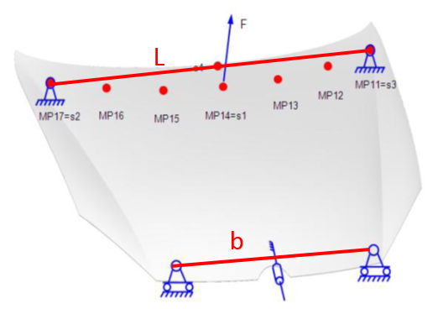
Bemerkung

 |  | Messpkt. | X[mm] | Y[mm]
 |  | MP11
 |  | MP12
 |  | MP13
 |  | MP14
 |  | MP15
 |  | MP16
 |  | MP17
 |  | MP21
 |  | MP22

Sheet2
 | FAW-TETB
Ergebniss
 | Messpunkte | MP11 |  | MP12 |  | MP13 |  | MP14
 | Kraft[N] | Verformung[mm] |  | Verformung[mm] |  | Verformung[mm] |  | Verformung[mm]
 |  | bleibende | Gesamt | bleibende | Gesamt | bleibende | Gesamt | bleibende | Gesamt
 | 0 | 0.00 | 0.00 | 0.00 | 0.00 | 0.00 | 0.00 | 0.00 | 0.00
 | 20
 | 40
 | 60
 | 80
 | 100
 | 120

 | Messpunkte | MP5 |  | MP16 |  | MP17 |  | S4
 | Kraft[N] | Verformung[mm] |  | Verformung[mm] |  | Verformung[mm] |  | Verformung[mm]
 |  | bleibende | Gesamt | bleibende | Gesamt | bleibende | Gesamt | bleibende | Gesamt
 | 0 | 0.00 | 0.00 | 0.00 | 0.00 | 0.00 | 0.00 | 0.00 | 0.00
 | 20
 | 40
 | 60
 | 80
 | 100
 | 120

$CH−ist$=$\frac{F∗0.5∗l}{S14−0.5∗(S11+S17)}$
$sH−zul.$=$\frac{9}{91}∗\frac{F∗0.5∗b}{CH−min}$
 | Ergebniss | Ist-Wert | Soll-Wert | Masseinheit |  |  |  |  | CH=Spezifishe Steifigkeit
 | CH-ist |  | >CH-min | [Nm/mm] |  |  |  |  | b=Abstand zwisch den Gummipuffern
 | MP14bleb. |  | <SH-zul. | [mm] |  |  |  |  | s=elastische Verformung
 | SH-zul. |  | --- | [mm] |  |  |  |  | L=Mass zwischen MP11 und MP17
 | CH-min | 80 | --- | [Nm/mm]

Sheet3
 | FAW-TETB
Ergebniss

Biegung Hinterquerträger
 | bleibende Verformung | Verformung unter Last
MP11
MP12
MP13
MP14
MP15
MP16
MP17

